Hoja1
FICHA DE EVALUACIÓN |  |  |  |  |  |  |  | ROL
INMUEBLE DE CONSERVACIÓN HISTÓRICA |  |  |  |  |  |  |  | 36-12

1. IDENTIFICACIÓN
REGIÓN |  |  |  | COMUNA |  |  | CALLE |  |  | NÚMERO
XIII Región Metropolitana |  |  |  | Cerrillos |  |  | Camino a Melipilla |  |  | 8455

ID PLANO |  |  |  | DENOMINACIÓN |  |  | AUTOR
6 |  |  |  | Antiguo Galpón Aluminios y Enlozados Fantuzzi |  |  | Sin antecedentes

2. PLANO DE UBICACIÓN |  |  |  |  |  | 3. FOTO DEL EDIFICIO
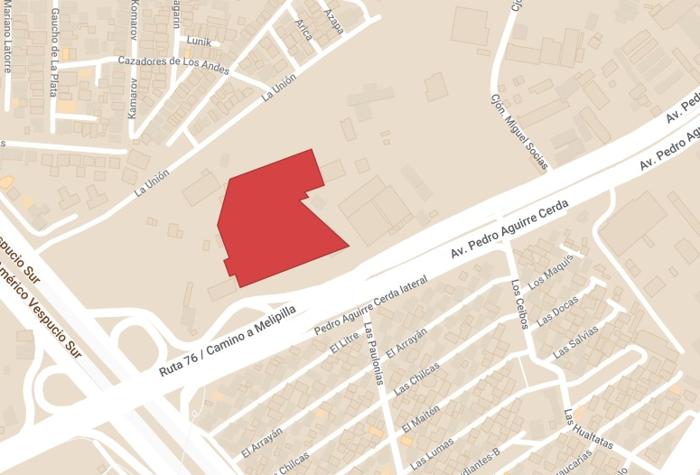 |  |  |  |  |  | 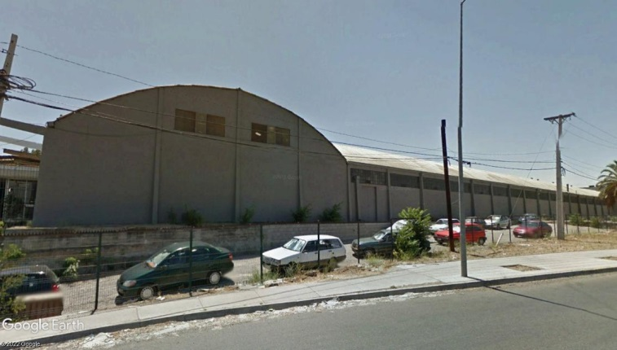

4. RESEÑA DE VALORES Y ATRIBUTOS PATRIMONIALES
4.1. VALOR URBANISTICO
La imponente edificación se emplaza en uno de los principales accesos a la comuna de Cerrillos, a traves de la Av. Pedro Aguirre Cerda.

4.2. VALOR ARQUITECTONICO
No se cuenta con antecedentes de la edificación original y ni de cuántas remodelaciones ha sufrido el inmueble. Sin embargo, el galpón industrial es un gran volumen de muros de mamposteria y techos curvos de estructura metálica, conformado por una nave principal y 3 naves perpendiculares a este.

4.3. VALOR HISTÓRICO
Fue de las primeras industrias en emplazarse en el territorio, haciendo parte de una de las zonas más dinámicas en cuanto a producción fabril de la región.

4.4. VALOR ECONÓMICO
El edificio se encuentra en buen estado de conservación.

4.5. VALOR SOCIAL
Fue una empresa reconocida y valorada por los habitantes de la comuna. En 1972 fue parte del popular movimiento Cordón Industrial Cerrillos - Maipú.

5. EVALUACIÓN
VALOR |  | ATRIBUTOS |  |  | PUNTOS |  |  |  | CALIFICACIÓN
 |  | A | B | C |  |  |  |  | INSERTO EN ZCH
URBANO |  | 1.00 | 0.00 | 0.00 | 1.00 |  |  |  | SI | NO | █
ARQUITECTÓNICO |  | 1.00 | 1.00 | 0.00 | 2.00
HISTÓRICO |  | 0.00 | 1.00 | - | 1.00
ECONÓMICO |  | 2.00 | 2.00 | - | 4.00
SOCIAL |  | 2.00 | - | - | 2.00
VALOR TOTAL |  |  |  |  | 10.00

6. REFERENCIAS BIBLIOGRÁFICAS
1. Mujica D. (2008). Cordones Indutriales. Segunda Edición. http://www.archivochile.com/Ideas_Autores/mujicad/mujicad0001.pdf
2. Guido S. (2012). Brochazos y pinceladas de un maipucino antiguo. Tercera edición. https://issuu.com/dispar/docs/copia_de_brochazos_3_en_baja
Foto del edificio: Google Maps - Plano de ubicación: Elaboración propia en base a Mymaps de Google.

 |  |  | TABLA VALORES DE ATRIBUTOS
VALOR | ATRIBUTO |  |  | CONCEPTO |  |  |  |  |  |  | PTOS.
URBANO | A: Imagen |  |  | Se destaca por su aporte a la estructura o paisaje urbano |  |  |  |  |  |  |  | 0
 |  |  |  | Contribuye a la estructura o paisaje urbano |  |  |  |  |  |  |  | 1
 |  |  |  | No aporta a la estructura o imagen urbana |  |  |  |  |  |  |  | 0
 | B: Conjunto |  |  | Articula y es determinante en un conjunto o zona de valor patrimonial |  |  |  |  |  |  |  | 0
 |  |  |  | Forma parte de un conjunto o zona de valor patrimonial |  |  |  |  |  |  |  | 0
 |  |  |  | No forma parte de un conjunto o zona de valor patrimonial |  |  |  |  |  |  |  | 0
 | C: Entorno patrimonial |  |  | Está próximo a un elemento protegido o espacio público por valor patrimonial |  |  |  |  |  |  |  | 0
 |  |  |  | Está próximo a un elemento de valor patrimonial |  |  |  |  |  |  |  | 0
 |  |  |  | No está próximo a elementos de valor |  |  |  |  |  |  |  | 0
ARQUITECTÓNICO | A: Representatividad |  |  | Es un referente o es pionero de un estilo o tipología, o de un autor reconocido |  |  |  |  |  |  |  | 0
 |  |  |  | Es característico de un estilo o tipología |  |  |  |  |  |  |  | 1
 |  |  |  | No es característico de un estilo o tipología |  |  |  |  |  |  |  | 0
 | B: Singularidad |  |  | Es un elemento único en su estilo o tipología |  |  |  |  |  |  |  | 0
 |  |  |  | Es un ejemplo escaso de un estilo o tipología |  |  |  |  |  |  |  | 1
 |  |  |  | No es singular |  |  |  |  |  |  |  | 0
 | C: Morfología |  |  | Es un elemento de gran calidad estética y arquitectónica |  |  |  |  |  |  |  | 0
 |  |  |  | Es un elemento de calidad estética y arquitectónica |  |  |  |  |  |  |  | 0
 |  |  |  | No es un elemento de calidad estética y arquitectónica |  |  |  |  |  |  |  | 0
HISTÓRICO | A: Relevancia |  |  | Está declarado Monumento Histórico ó Zona Típica |  |  |  |  |  |  |  | 0
 |  |  |  | Está protegido por un Instrumento de Planificación Territorial |  |  |  |  |  |  |  | 0
 |  |  |  | No tiene protección legal |  |  |  |  |  |  |  | 0
 | B: Protección Legal |  |  | Se encuentra inserto en una Zona Típica |  |  |  |  |  |  |  | 0
 |  |  |  | Se encuentra inserto en una Zona de Conservación Histórica |  |  |  |  |  |  |  | 0
 |  |  |  | No se localiza en una Zona patrimonial con protección oficial |  |  |  |  |  |  |  | 0
 | C: Registrado por especialistas |  |  | Inmueble que por la calidad relevante de su tipología y/o sistema constructivo, está publicado (libros, revistas, entre otros), o puede contribuir a generar estudios o investigaciones |  |  |  |  |  |  |  | 0
 |  |  |  | Inmueble que al presentar alguna característica formal significativa, puede contribuir a generar estudios o investigaciones. |  |  |  |  |  |  |  | 1
 |  |  |  | Conjunto que no presenta interes alguno para su estudio |  |  |  |  |  |  |  | 0
ECONÓMICO | A: Impacto del Inmueble en el entorno |  |  | Inmueble que independiente de su estado de conservación, genera un alto impacto positivo en su entorno inmediato, el cual puede propiciar acciones para su recuperación o revitalización |  |  |  |  |  |  |  | 2
 |  |  |  | Inmueble que independiente de su estado de conservación, genera un impacto positivo en su entorno inmediato |  |  |  |  |  |  |  | 0
 |  |  |  | No genera impacto positivo en su entorno |  |  |  |  |  |  |  | 0
 | B: Estado de conservación del entorno |  |  | Las construcciones que se encuentran en su entorno inmediato estan en buen estado de conservación, y pueden contribuir a potenciar el valor patrimonial del Inmueble |  |  |  |  |  |  |  | 2
 |  |  |  | Las construcciones que se encuentran en su entorno inmediato, independiente de su estado de conservación, susceptibeles a procesos de recuperación rentable |  |  |  |  |  |  |  | 0
 |  |  |  | Las construcciones que se encuentran en su entorno inmediato, presentan un gran deterioro y su recuperación no es rentable |  |  |  |  |  |  |  | 0
SOCIAL | A: Reconocimiento de la comunidad |  |  | Es identificado y valorado como patrimonio importante por la comunidad |  |  |  |  |  |  |  | 2
 |  |  |  | Es mencionado como patrimonio por la comunidad |  |  |  |  |  |  |  | 0
 |  |  |  | No es mencionado por la comunidad |  |  |  |  |  |  |  | 0

Fuente: estudio MINVU-SURPLAN, 2005

